起動手順書
スキルシート管理システム
起動手順書

初回起動時(管理者PCでの操作)
1.Cursorのターミナルで
cd "C:\Users\MetokiMasato\Desktop\SkillSheetWorkForder\Scripts"と入力。

2.続けて、python -m streamlit run app.py --server.address 192.168.1.220 --server.port 8501と入力。

3.これでWeb画面が立ち上がる。
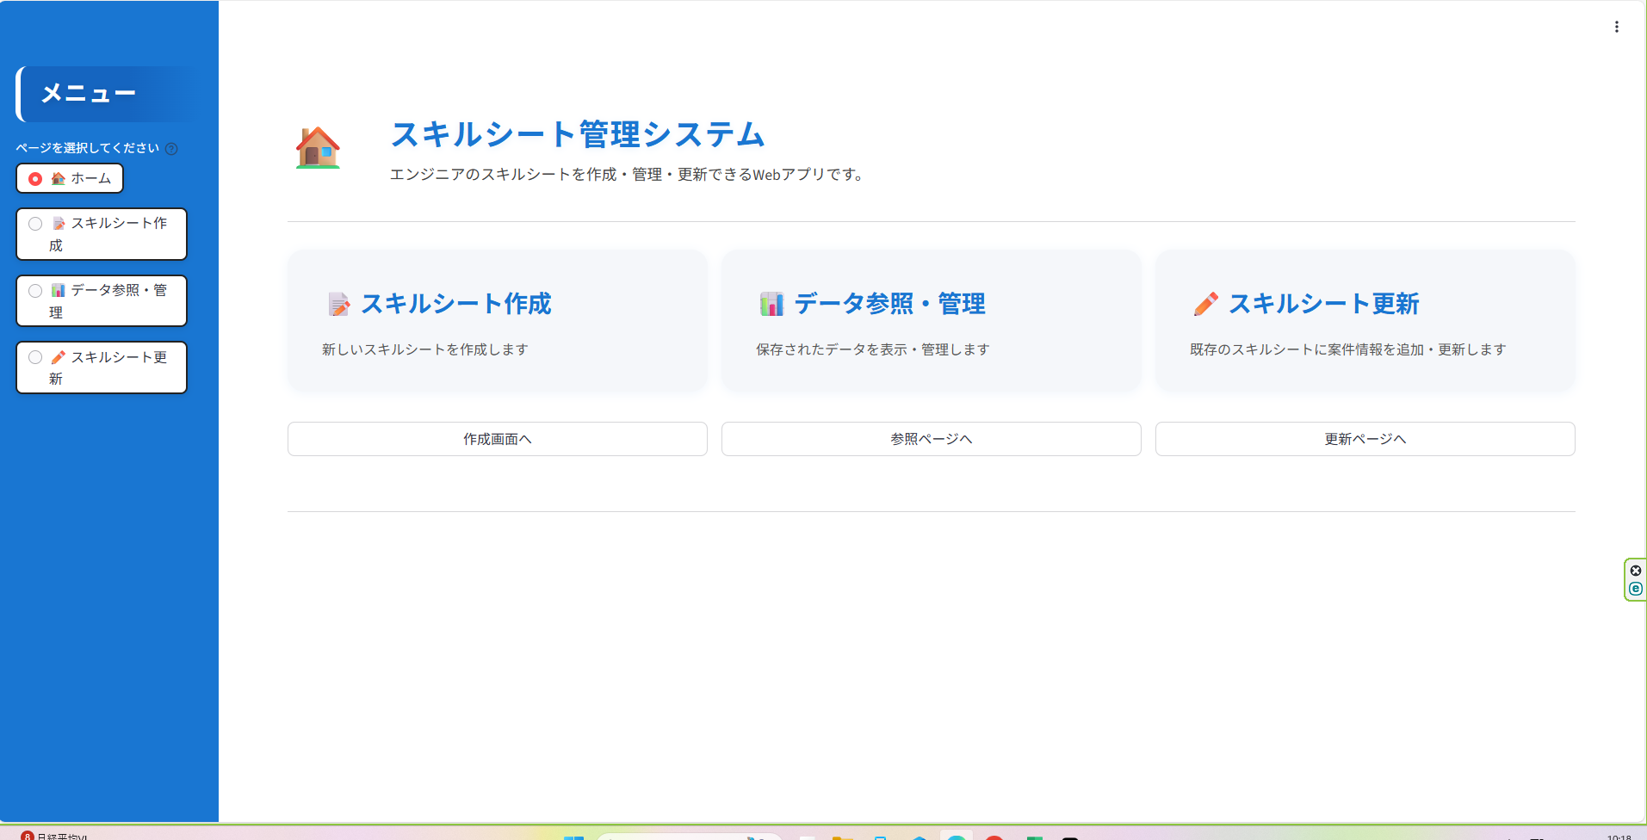

二度目以降(別の端末)からの起動方法(管理者PCで既にサーバーを立ち上げている前提)
http://192.168.1.220:8501
上記URLからログイン(Microsoft Edge、Google Chromeどちらも起動確認済み)
(スマートフォンの場合、社内WI-FIに接続している時のみ可・外部PCは未検証)

Web画面が立ち上がる

スキルシート作成操作手順書
スキルシート管理システム
スキルシート作成操作手順書

1.ホーム(起動時画面)の「作成画面へ」ボタンを押す。
(メニューのスキルシート作成ボタンでも可)

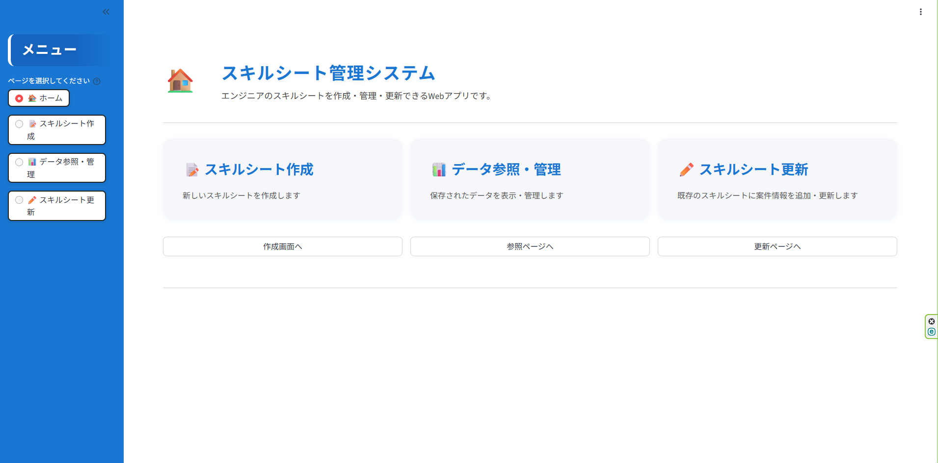

2.作成画面が表示されるので各種項目を埋めていく。

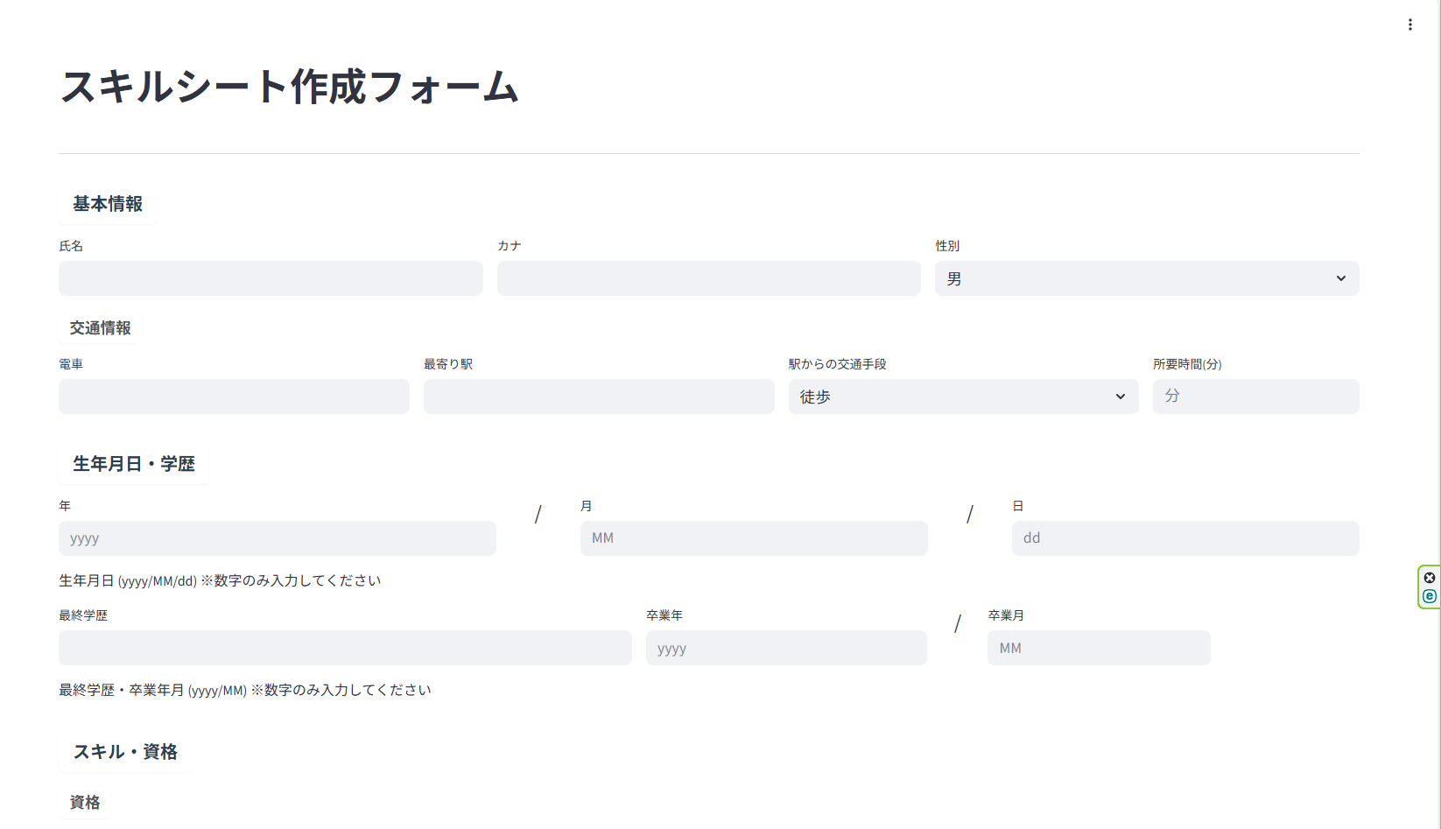

3.項目を埋めたらExcelに書き込むか、データベースに保存するかを選べる。
Excelに書き込むパターン。Excelに書き込むボタンを押す。 | データベースに保存するパターン。データベースに保存ボタンを押す。
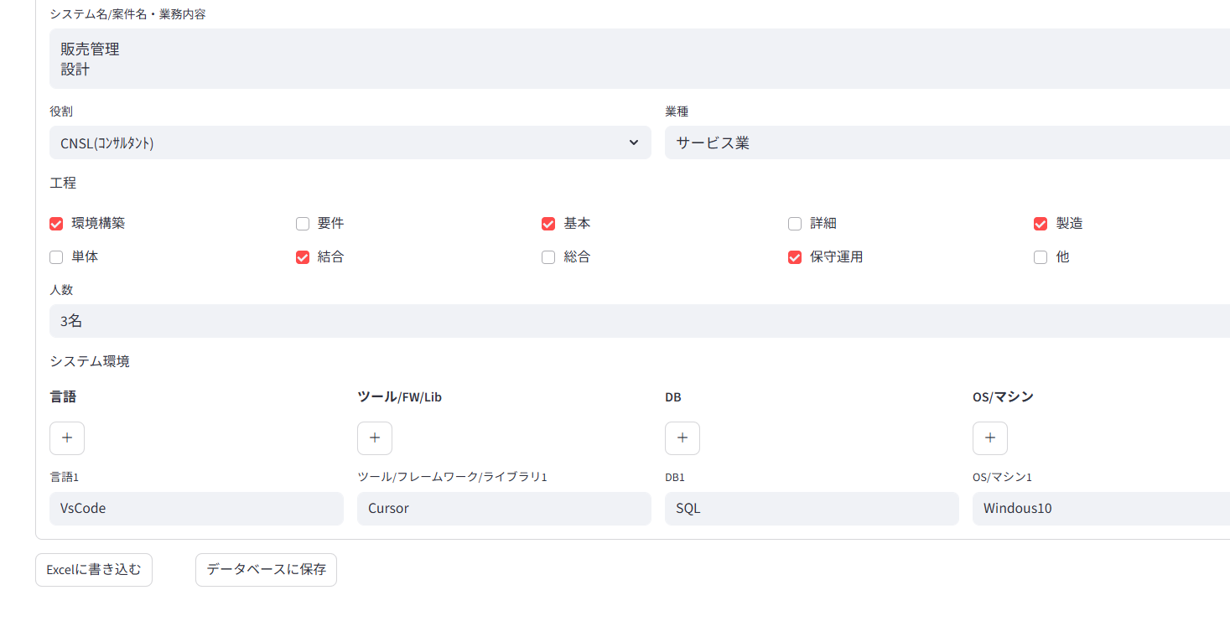

4-1.押すと下にダウンロードと出るのでそれを押す。 | 4-2.保存完了。
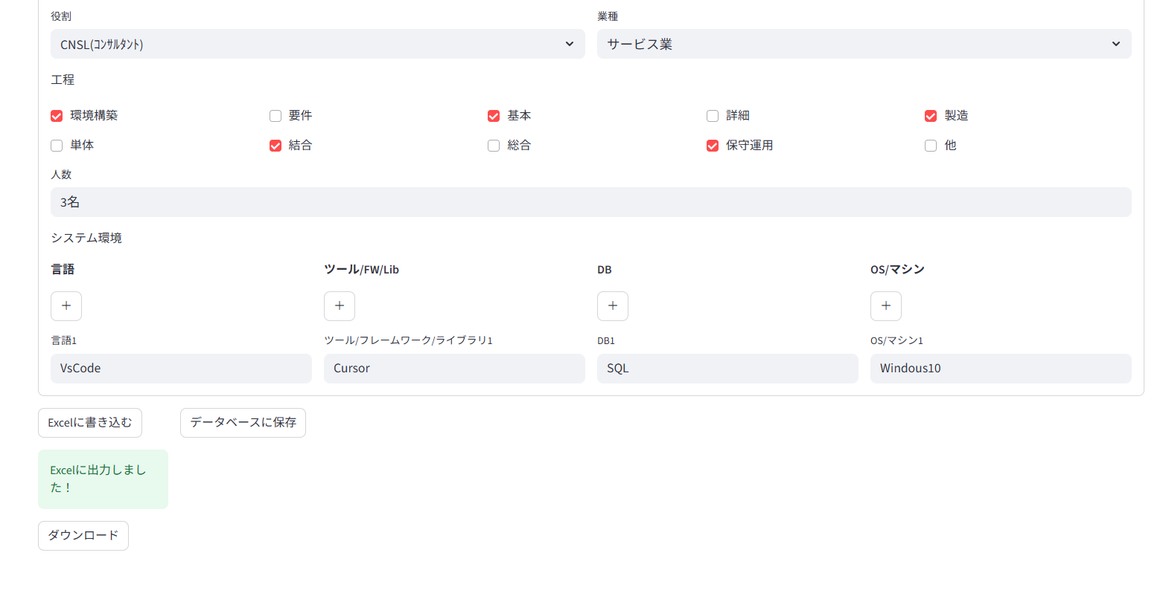
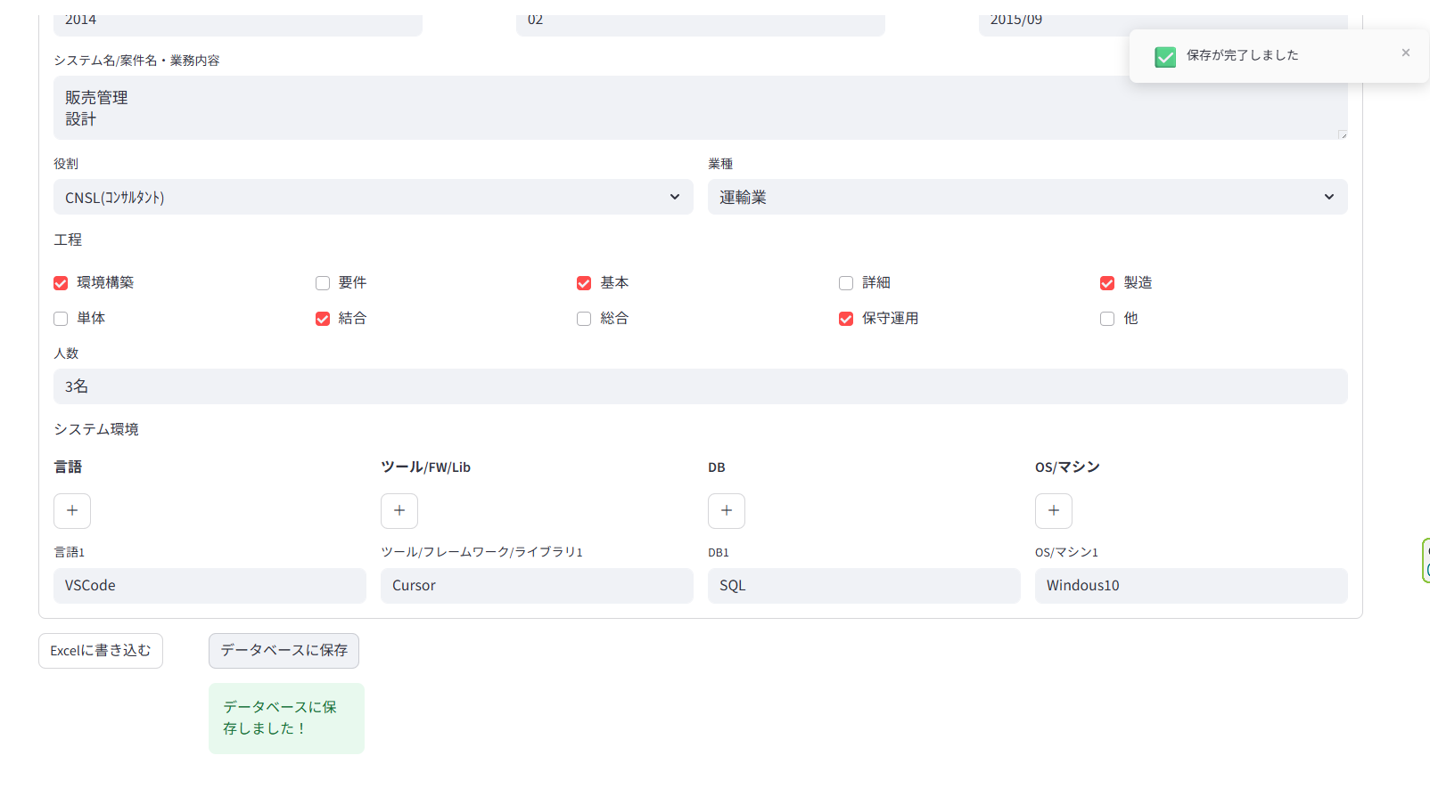

5-1,ダウンロードにSkillSheet.xlsxというフォルダがあり、そこから入力情報をExcelで閲覧することができる。

データ参照・管理操作手順書
スキルシート管理システム
データ参照・管理操作手順書

1.ホーム(起動時画面)の「参照ページへ」ボタンを押す。
(メニューのデータ参照・管理ボタンでも可)

2.この画面が表示される。
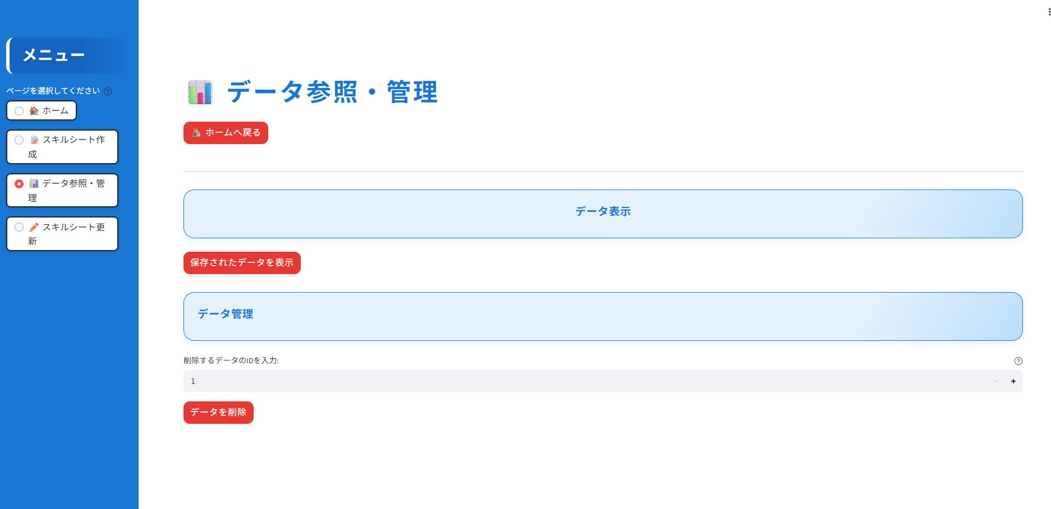

3.保存されたデータを表示を押すと、これまで作成ページにて作成。データベースに登録した情報を閲覧できる。
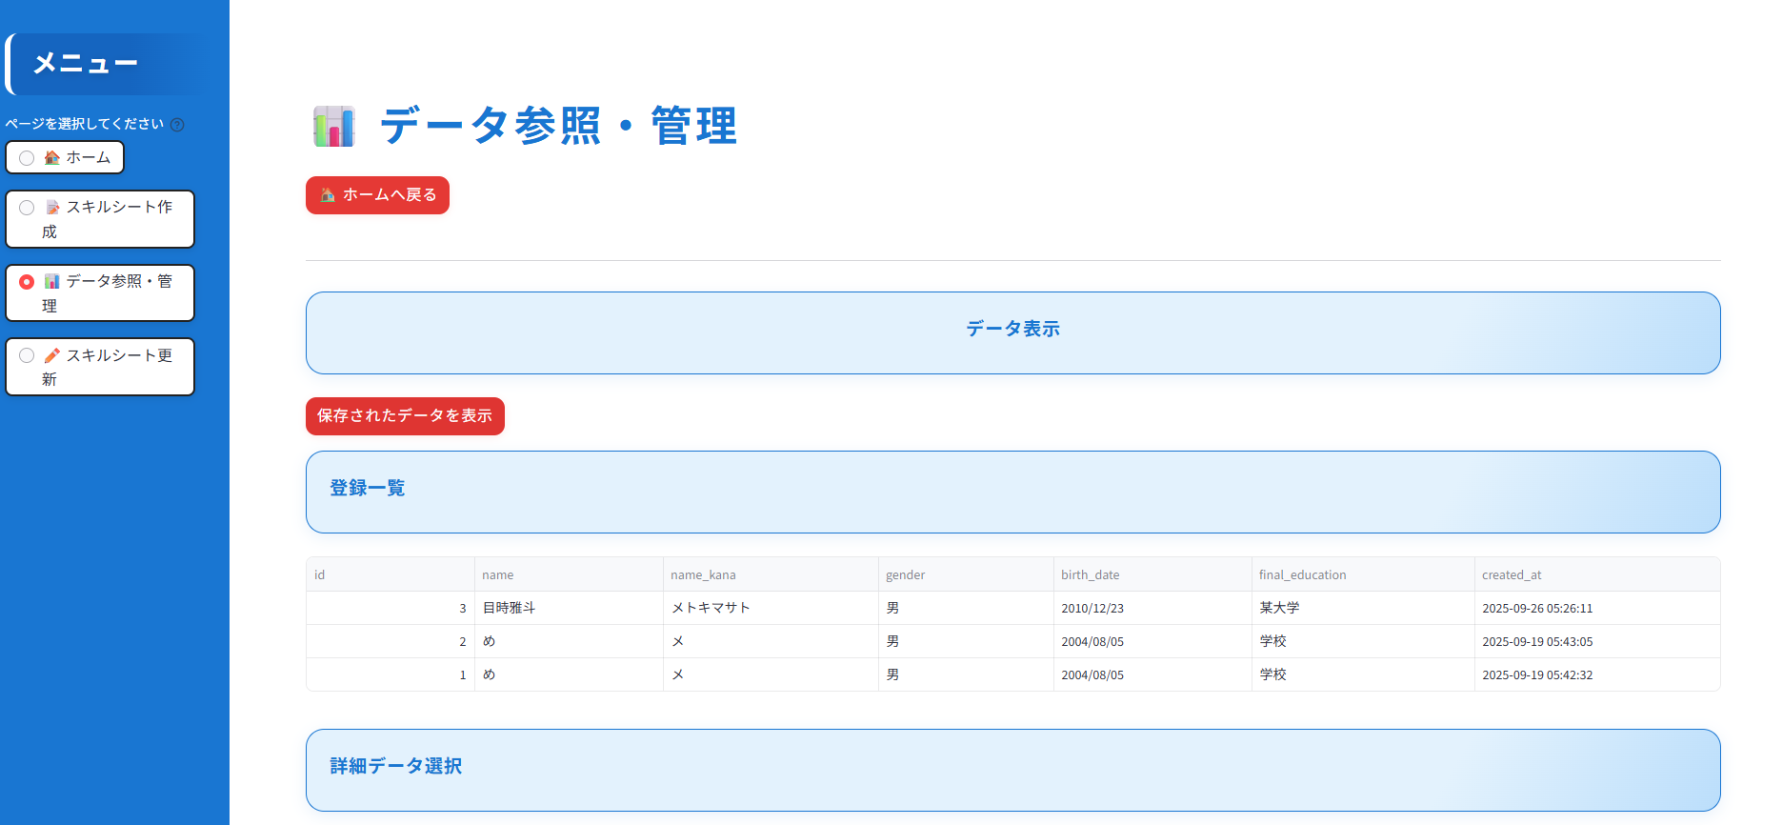

4.詳細情報では、詳細データ選択にて設定中の入力情報を閲覧できる。
詳細を表示するデータを選択してください直下のフォームを押すと以下のように今まで作成したシートを選択できる。
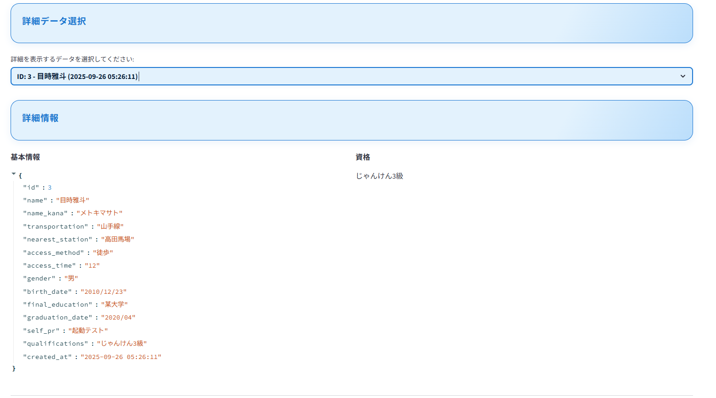

5.別のデータを押すと基本情報や、資格等が押したシートの情報に変わる。
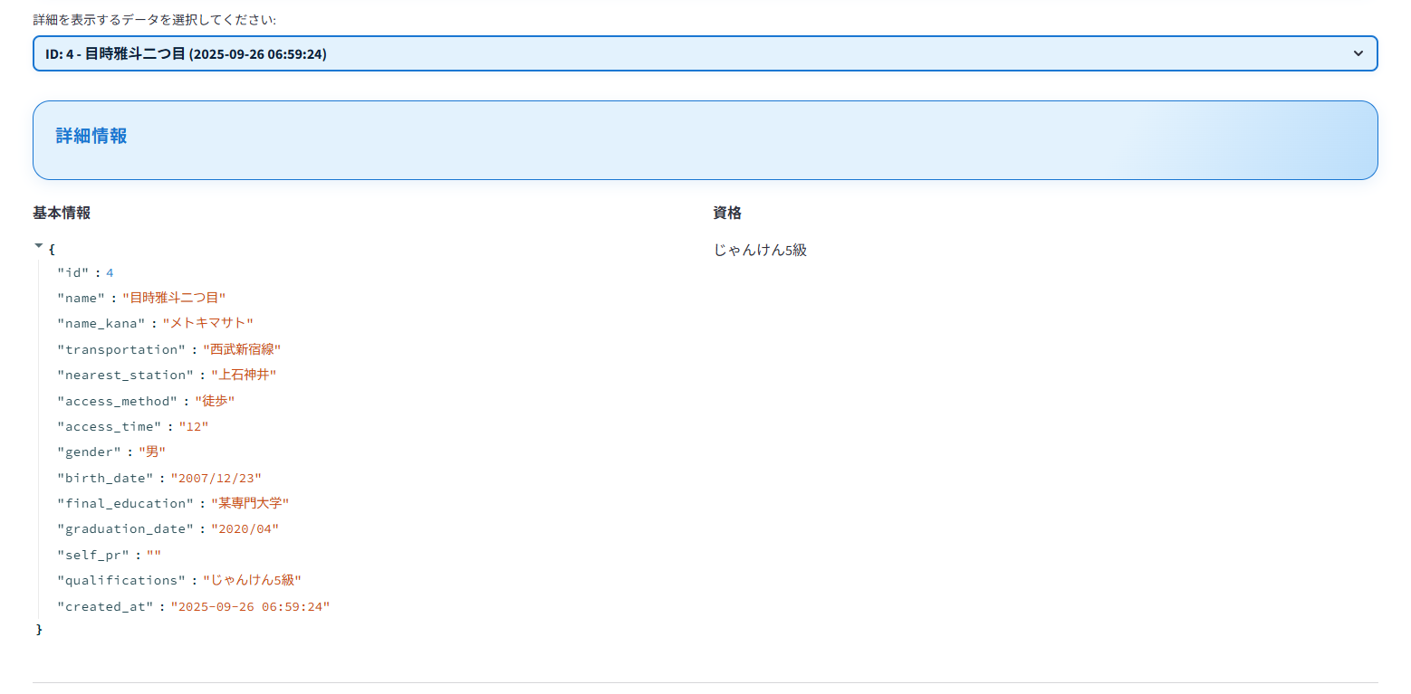

6.データ管理はIDを指定してデータの削除をする。削除するデータのIDを入力欄を4にし、データを削除を押すと

7.ID4のデータが削除される。

スキルシート更新操作手順書
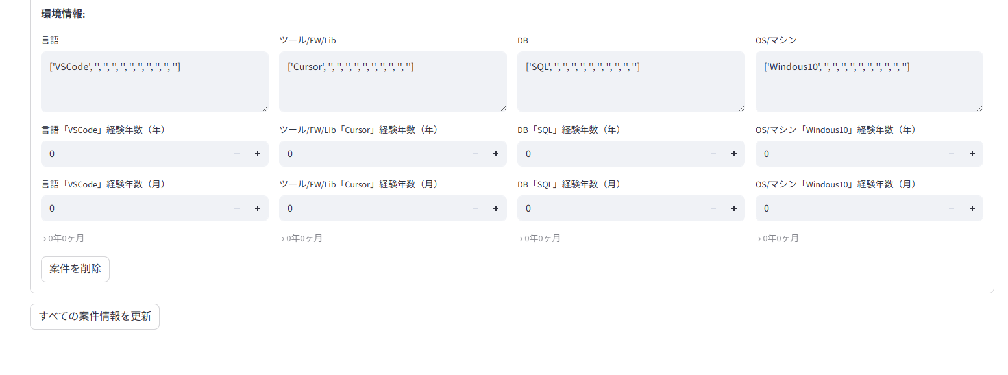
スキルシート管理システム
スキルシート更新操作手順書

1.ホーム(起動時画面)の「更新ページへ」ボタンを押す。
(メニューのスキルシート更新ボタンでも可)

2.この画面が表示される。
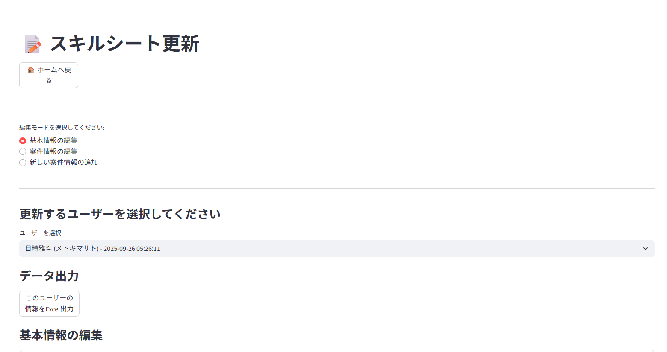

3.編集モードを選択…の各ボタンを押して更新したい情報を選択できる。

4.更新するユーザーを選択…のフォームを押すとデータベースに保存されているデータを選択できる。

5.このデータをExcel出力ボタンを押すと現状の内容でExcelデータが出力される。

以下は編集モードによって表示が変わる。

6-1.基本情報の編集 | 6-2.案件情報の編集 | 6-3.新しい案件情報の追加
データベースの情報を書くフォームごとに変更できる。 | データベースの情報を書くフォームごとに変更できる。 | 新規に案件情報を作成する際に用いる。
基本情報を更新ボタンを押すと、データベースに更新内容が反映される。 |  | 7-3.現在の案件情報を閲覧できる。案件名を押すと
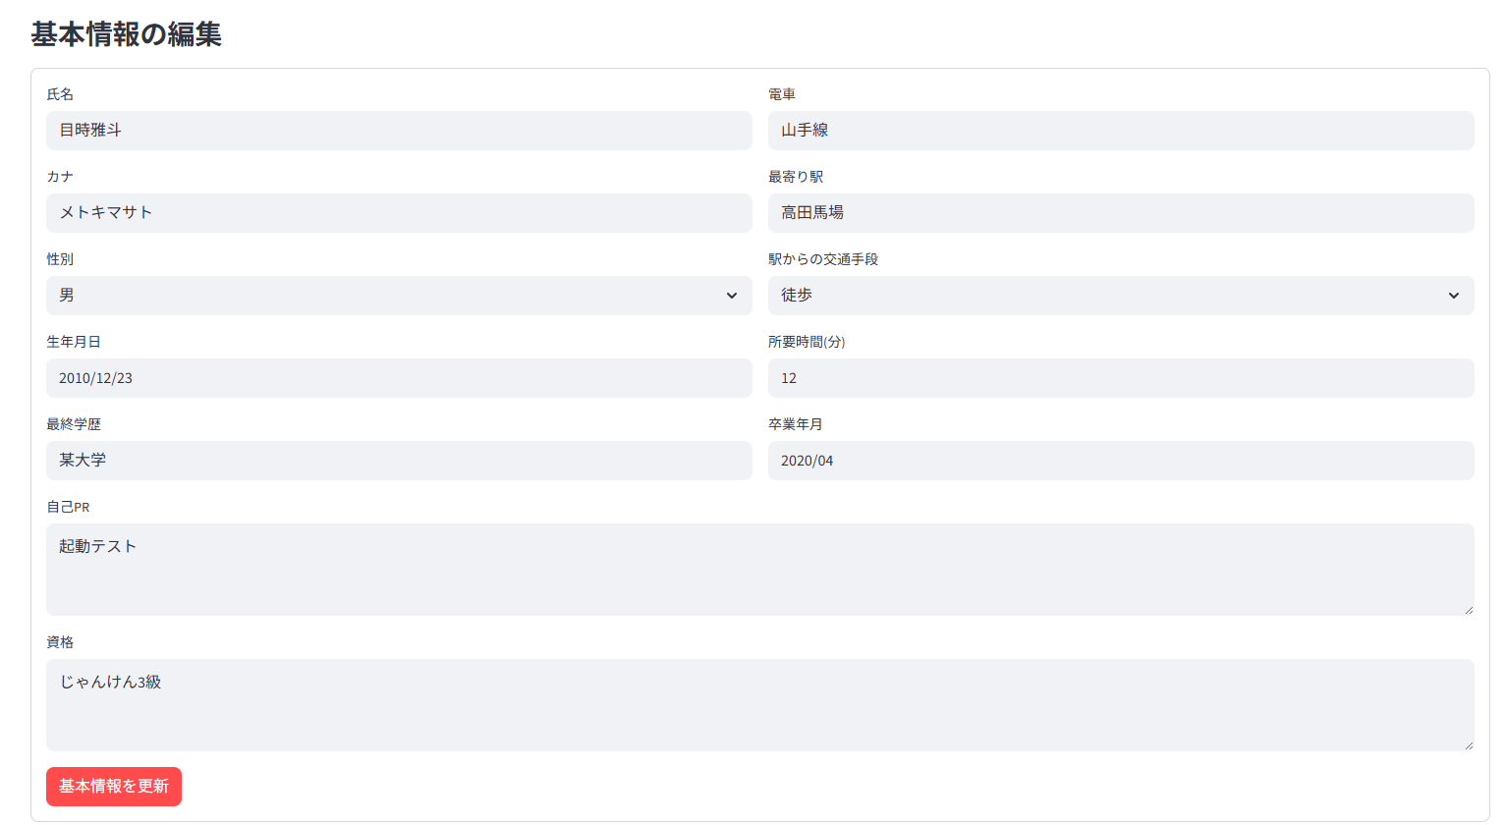
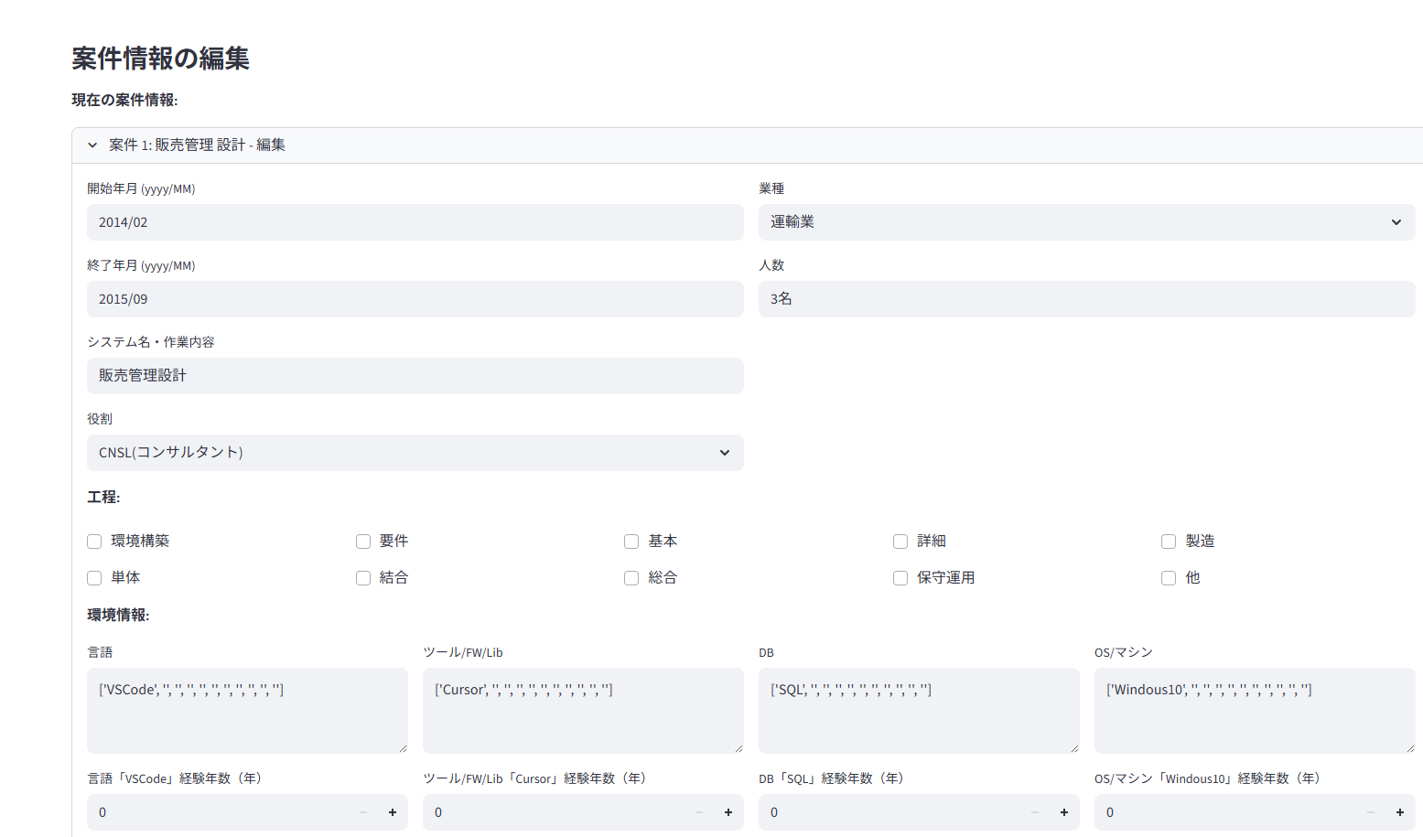

 |  | 詳細を確認可能。

 |  | 8-3.現在の案件情報の下の入力フォームで新しい案件の情報入力ができる。
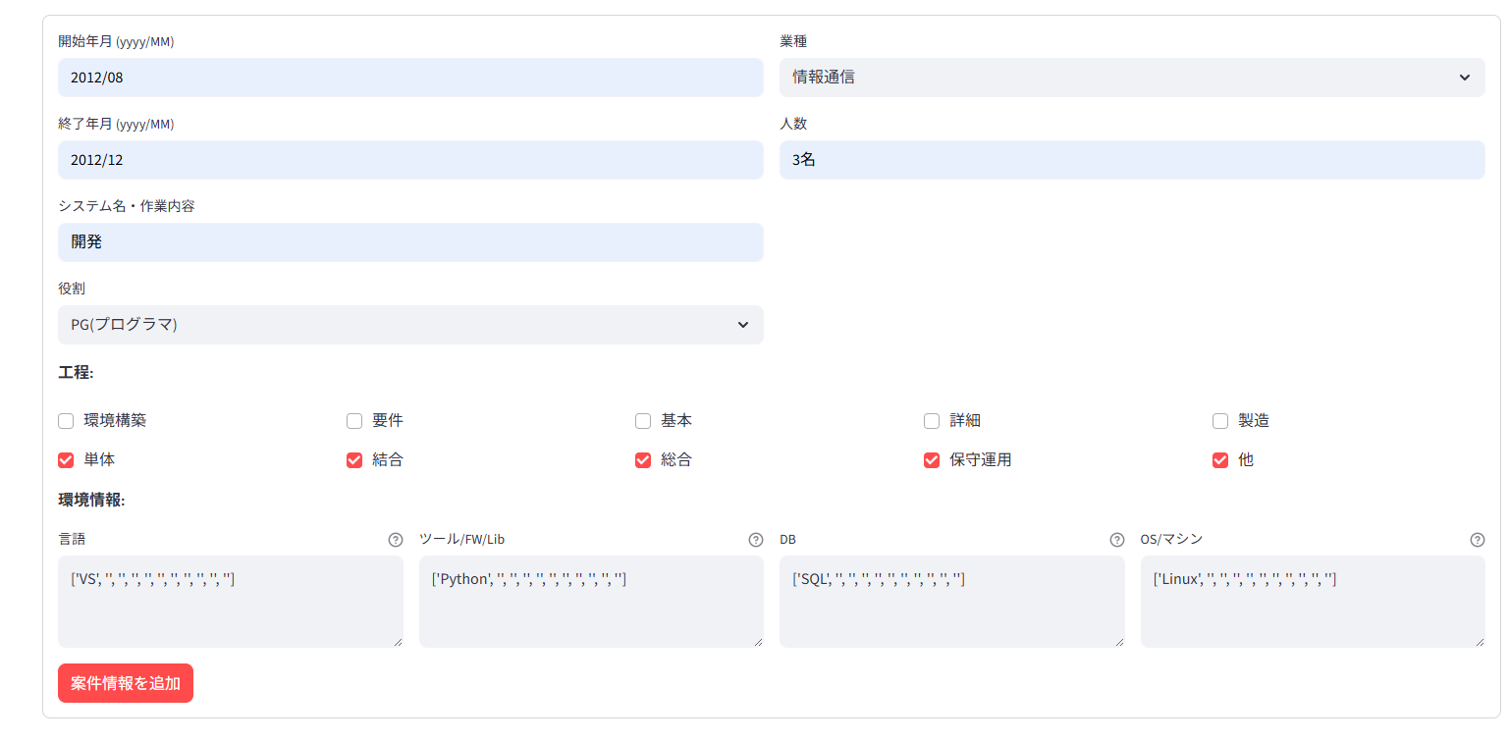

 | 7-2.案件を削除ボタンを押すと案件情報が削除される。
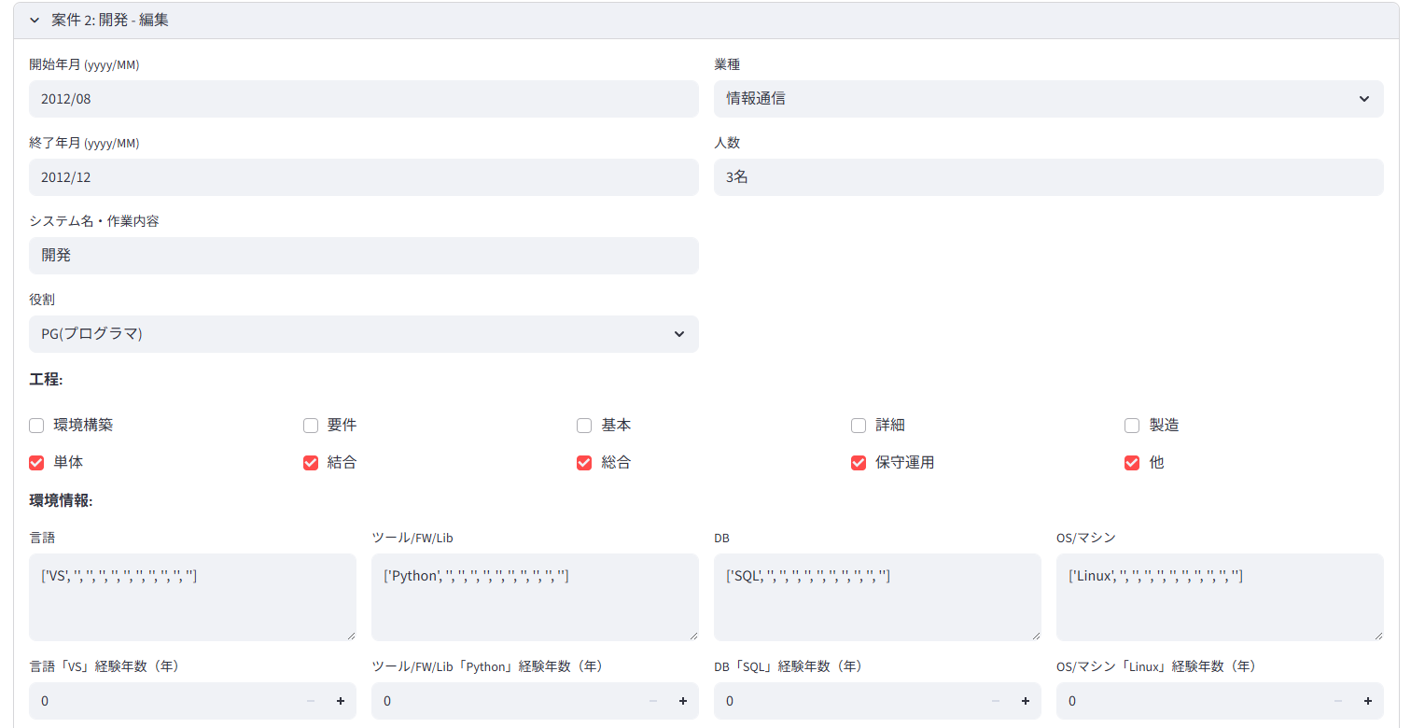

 |  | 9-3.案件情報を追加ボタンでデータベースに追加できる。

 | 削除後:案件2が消えている

 | 8-2.すべての案件情報を更新ボタンを押すと、データベースに更新内容が反映される。

